흐름도
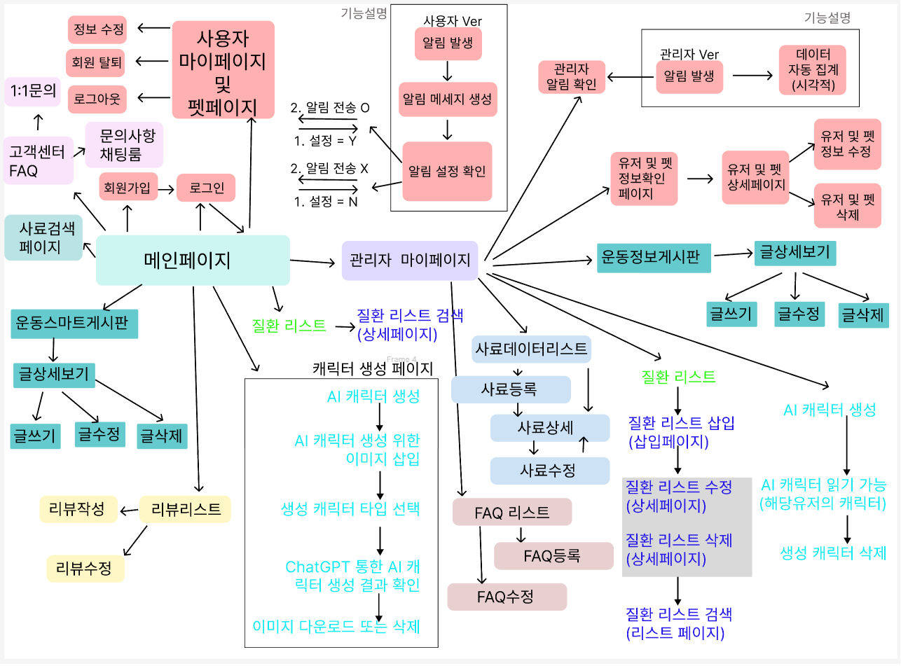
https://www.figma.com/design/oblFqRqhyRlZrlfm814F2M/PAWJECT_ver3?node-id=0-1&p=f&t=QhaYjB7kwPvGZVs5-0

피그마
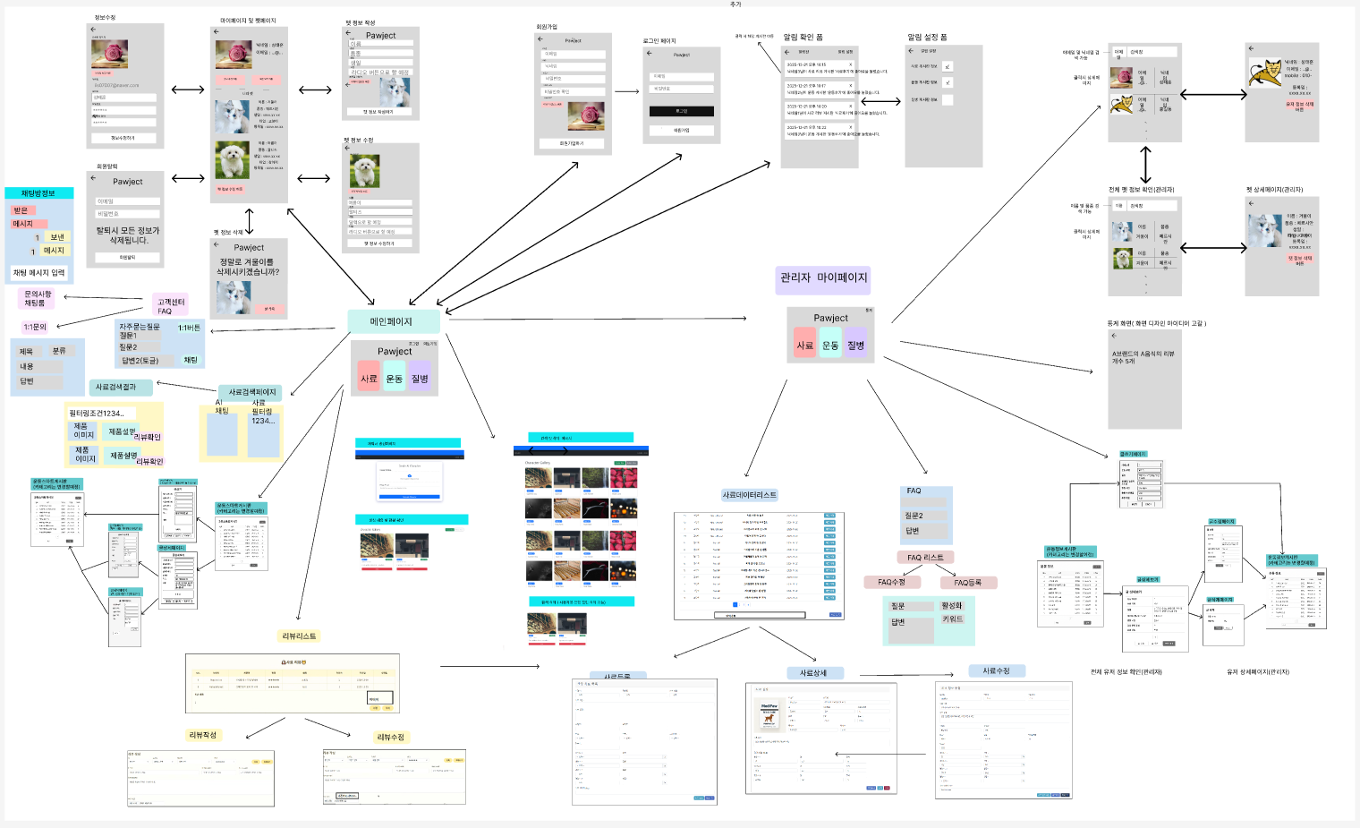
https://www.figma.com/design/oblFqRqhyRlZrlfm814F2M/PAWJECT_ver3?node-id=0-1&p=f&t=I5T87TjLZYoyYjfX-0

